서버
견 적 서

귀하
아래와 같이 견적 합니다.

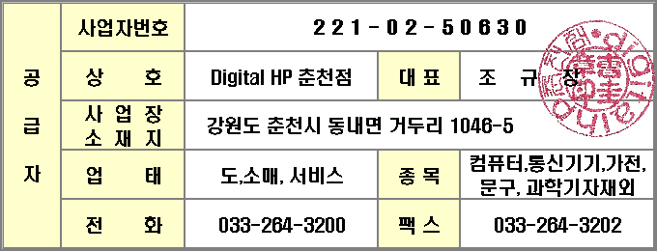
견적 금액 합계 :
(부가가치세 포함) |  | ₩330,000
납품 예정 일자 : 발주후 약속일
견적 유효 기간 : 견적일로부터 10일
지 불 조 건 : 별도협의
견 적 담 당 : 조 규 장 (gjang@chol.com)
견 적 일 자 : |  | 2011-05-11

품명 | P/N | Description | 수 량 | 소비자단가 | 공급단가 | 공급합계

서버렌탈 | ML370G5 | 3년약정시 월렌탈비용 | 1 |  | ₩300,000 | ₩300,000
 | 458345-371 | Xeon 3.0GHz-2X6MB/1333MHz Processor option kit | 1 |  |  |  | -
 |  | Processor(s)
 |  | Quad-Core Intel Xeon 2.66GHz-2X6MB/1333 FSB
 |  | Memory
 |  | 2GB PC2-5300 Fully Buffered DIMMs (DDR2-667)
 |  | Network Controller
 |  | Two Embedded NC373i Multifunction Gigabit Server Adapters
 |  | Storage Controller
 |  | HP Smart Array E200/64MB Controller
 |  | Hard Drives
 |  | No drives included; (8) drive bays active
 |  | Internal Storage
 |  | 16x SAS drive
 |  | Optical Drive
 |  | DVD-ROM, DVD/CD-RW, or Floppy
 |  | PCI Expansion Slots
 |  | PCI-X 64bit 133MHz x 2
 |  | Pci Express 4x x 6
 |  | Power Supply
 |  | 800/1000W Power Supply (Red
 |  | Fans
 |  | 9 total, N+1 redundancy standard
 |  | Form Factor
 |  | Rack (1U), (1.75 in/4.45 cm); 27.75 inch depth (70.5cm)
 |  | Tower

 | 397413-B21 | HP 4GB FBD PC2-5300 2x2GB Kit | 2 |  |  |  | -
 | 418367-B21 | HP 146GB 10K SAS 2.5 DP HDD | 4 |  |  |  | -
 | 399771-B21 | HP RPS 350/370/380G5 | 1 |  |  |  | -
 |  | Windows 2008 Std | 1
 |  |  |  |  |  | -
Compaq Distributor
 |  |  | 소 계 : |  | ₩300,000
 |  |  | 부 가 세 : |  | ₩30,000
 |  |  | 총 계 : |  | ₩330,000

